Лист1
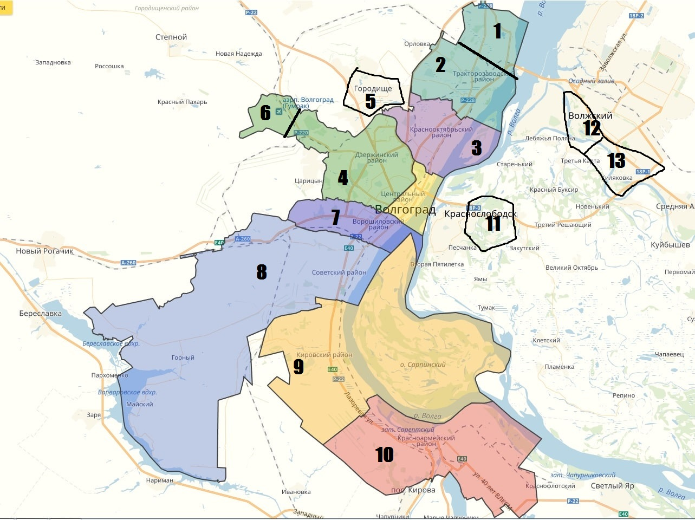
 |  | Домов | Квартир | Подьездов
 | 1 | 150 | 10000 | 340
 | 2 | 220 | 20000 | 910
 | 3 | 500 | 43000 | 1900
 | 4 | 650 | 40000 | 1739
 | 5 | 3500 | 4950 | 3650
 | 6 | 2000 | 3500 | 2600
 | 7 | 270 | 25000 | 1100
14
 | 8 | 340 | 32000 | 6100
 | 9 | 310 | 27000 | 6000
 | 10 | 500 | 54000 | 2500
 | 11 | 3000 | 3000 | 3000
 | 12 | 414 | 37000 | 1750
 | 13 | 505 | 53000 | 2300
 | 14 | 350 | 25000 | 1640

Для того, чтобы понять сколько хэгенров повесить в каждом районе нажмите на интересующий сегмент (количество квартир)
Приподьездная расклейка - количество подьездов
Дворов для промо "парковка" - количество домов

Или укажите свое количество
Форма заказа
1. Вид активности
2. Район
3. Количество

